Table 2
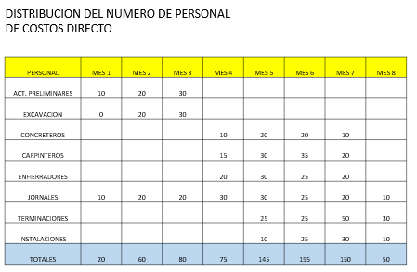
SUELDOS LIQUIDOS Y COSTOS EMPRESA

CARGO | LIQUIDO | COSTO EMPRESA
 | $/MES | $/MES | UF/MES

ADMINSITRADOR CONTRATO | 5,000,000 | 10,000,000 | 370

SUPERVISORES DE TERRENO | 3,500,000 | 7,000,000 | 259

TOPOGRAFO | 2,500,000 | 5,000,000 | 185

RESPONSABLE MEDIO AMBIENTE | 2,500,000 | 5,000,000 | 185

RESPONSABLE SEGURIDAD | 2,500,000 | 5,000,000 | 185

RESPONSABLE GESTION DE CALIDAD | 3,500,000 | 7,000,000 | 259

JEFE OF. ADMINISTRATIVA | 2,500,000 | 5,000,000 | 185

ASISTENTE OF.ADMINIS. | 1,500,000 | 3,000,000 | 111

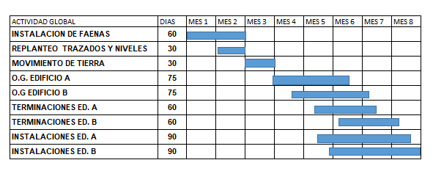
SECRETARIA | 700,000 | 1,400,000 | 52
JUNIOR | 600,000
CONDUCTOR | 800,000 | 1,600,000 | 59
JEFE TALLER MANTENCION | 2,000,000 | 4,000,000 | 148
ELECTRICO | 1,500,000 | 3,000,000 | 111
MECANICO | 1,500,000 | 3,000,000 | 111

OTROS GASTOS
ARRIENDO CAMIONETA (MES) | 2,000,000
ARRIENDO GRUA | 8,000,000
GASTOS agua mes ( $ PROMEDIO) | 150,000
GASTOS ELECTRICIDAD MES PROMEDIO) | 200,000
NOTA:
VALOR UF: $/UF 27.000 , para efectos de este trabajo

